INFO
ΠΛΗΡΟΦΟΡΙΕΣ
Οι μετρήσεις πραγματοποιήθηκαν στο πλαίσιο συνεργασίας του Τμήματος Περιβαλλοντικών Δράσεων του Δήμου Θεσσαλονίκης με το Ελληνικό Κέντρο Βιοτόπων- Υγροτόπων (ΕΚΒΥ), μέσα από το πρόγραμμα "Ελεγχος & Παρακολούθηση της Ποιότητας της θάλασσας στον Όρμο της Θεσσαλονίκης", για το έτος 2017

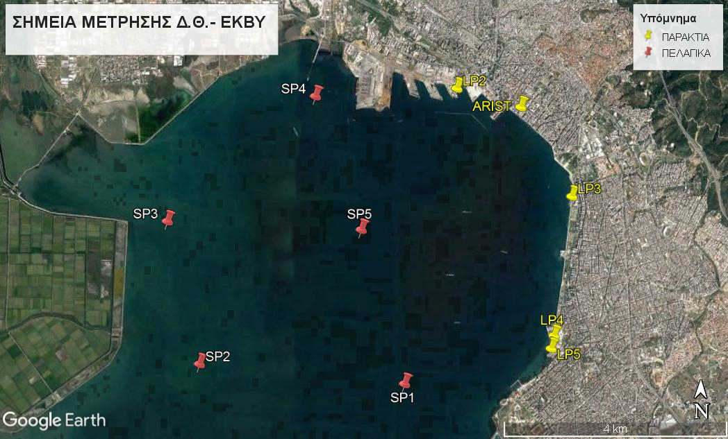
 | ΣΥΝΤΕΤΑΓΜΕΝΕΣ* ΣΗΜΕΙΩΝ**

 | ΠΕΛΑΓΙΚΑ | SP1 | 40°35'13.35"Β | 22°54'58.91"Α
 |  | SP2 | 40°35'22.77"Β | 22°52'21.97"Α
 |  | SP3 | 40°36'45.40"Β | 22°51'55.45"Α
 |  | SP4 | 40°37'59.60"Β | 22°53'46.92"Α
 |  | SP5 | 40°36'42.49"Β | 22°54'23.73"Α

 | ΠΑΡΑΚΤΙΑ | LP2 | 40°38'5.59"Β | 22°55'34.84"Α
 |  | ARIST | 40°37'55.37"Β | 22°56'23.96"Α
 |  | LP3 | 40°37'3.97"Β | 22°57'4.16"Α
 |  | LP4 | 40°35'42.84"Β | 22°56'52.34"Α
 |  | LP5 | 40°35'35.31"Β | 22°56'50.38"Α
 | *όπως αυτές εμφανίζονται στο χάρτη Google Earth
 | **σημεία μέτρησης & δειγματοληψιών

